CALCULO APROXIMADO DE ELEMENTOS
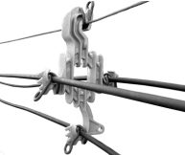
ESTIMADOR PARA CALCULO DE LINEA COMPACTA 13,2Kv/33Kv
 | VANO DE 50 MTS

CODIGO | DESCRIPCION DATOS |  | CANT
DATO | TENSION DE LINEA |  | 13.2 KV
DATO | SECCION DEL CABLE |  | 50 mm2
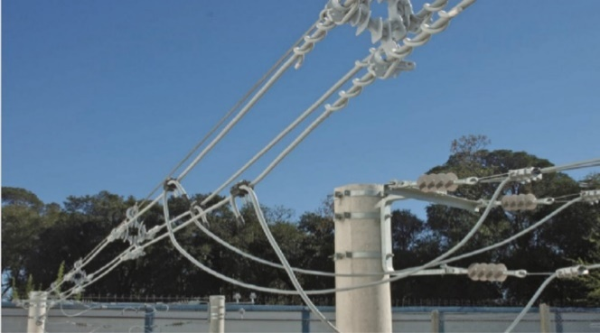
DATO | METROS DE LINEA |  | 800 m
DATO | VANO |  | 50 m
DATO | ALAMBRE FIADOR |  | MN 100
DATO | TIPO DE ESPACIADOR POLIM ROMBOIDAL |  | SIN GARRA
CALCULO | POSTE INICIO LINEA | RESISTENCIA Y ALTURA S/PROYECTO | 1
CALCULO | POSTE FINAL LINEA |  | 1
CALCULO | POSTE DE RETENCION DOBLE |  | 1
CALCULO | POSTE DE DESVIO 6 A 45º |  | 2
5.5555555556 | CANTIDAD DE ESPACIADORES POR VANO |  | 8

COMPUTO METRICO DE MATERIALES
CODIGO | DESCRIPCION |  | CANT | OBSERVACIONES
327100 | MN100 CABLE ACERO GALV, 7 H 6MM |  | 840 | CANTIDAD DE MTS LINEALES , MAS 5%
4003050 | METROS DE CABLE PROTEGIDO 50mm ECO COMPAC |  | 2520 | CANTIDAD DE METROS LINEALES , MAS 5%
CALCULO | POSTES DE ALINEACION | Po 11,50 R950 | 12 | SE TOMA LONGITUD DE LINEA DIVIDIDO 50 MTS , MENOS 1 UNIDAD, PORQUE YA ES RETENCION
CALCULO | POSTE INICIO LINEA | Po 11,50 R3100 | 1
CALCULO | POSTE FINAL LINEA | Po 11,50 R3100 | 1
CALCULO | POSTE DE RETENCION DOBLE | Po 11,50 R3100 | 1
CALCULO | POSTE DE DESVIO 6 A 45º | Po 11,50 R3100 | 2
CALCULO | CANTIDAD DE VANOS |  | 16 | SE TOMA LONG. DE LINEA DIVIDIDO LOS MTS. DE VANOS
235040 | Espaciador Polimérico Romboidal 13,2 KV.. |  | 128 | ESTO ES IGUAL A LA CANTIDAD DE VANOS POR ESPACIADORES X VANOS
235040 | Espaciador Polimérico Romboidal 13,2 KV.. |  | 12 | ESTO ES UN ESPACIADOR POR POSTE DE SUSPENSIÓN
235160 | Atadura p/ Fiador cable de Acero 6 mm MN 100 |  | 128 | ES IGUAL A LA CANTIDAD DE ESPACIADORES PARA VANOS
235100 | Atadura p/Espaciador Cable Protegido 50 mm2 13,2 KV. |  | 420 | ES IGUAL A LA CANTIDAD DE ESP. VANOS X 3 UNID, MAS LA CANT. DE ESP. POSTE ALINEAC. X 3 UNIDADES
235173 | Anillo de Silicona p/ Espaciador |  | 12 | ES IGUAL A LA CANTIDAD DE ESPACIADORES P/POSTES DE ALINEACION
401120 | ABRAZADERA DE 200 C/1 ESCOTE /SUSPENSIONES |  | 36 | VA 2 UNIDADES P/MENSULA Y 1 PARA BRAZO ANTIBALANCEO
204800 | MN48 BULON 12X38 P/SUSPENSIONES |  | 36 | SE TOMAN 1 UNID. P/CADA ABRAZADERA
206000 | MN 60-BULON 12X90 P ABRAZADERA SUSP. |  | 72 | SE TOMAN 2 UNID. P/CADA ABRAZADERA
235030 | Ménsula de Suspensión de Hierro P/ 13,2 KV. C/ Estribo Móvil |  | 12 | 1 UNIDAD POR CADA POSTE SUSPENSIÓN
235041 | Brazo Antibalanceo 13,2 KV. P/ Espaciador |  | 12 | 1 UNIDAD POR CADA POSTE SUSPENSIÓN
7755 | Mensula de Soporte p/ Brazo Antibalanceo Herraje de Fijación |  | 12 | 1 UNIDAD POR CADA BRAZO ANTIBALANCEO
401157 | ABRAZADERA DE Ø 350 C/ 1 ESCOTE P/RETENCIONES |  | 11 | INICIO Y FINAL X 3-RET DOBLE X 1-DESVIO X2
407350 | ABRAZADERA DE Ø 350 C/ 2 ESCOTE P/RETENCIONES |  | 6 | RETENC. DOBLE X 4- DESVIO X 1
206000 | MN 60-BULON 12X90 P ABRAZADERA RETENC. |  | 34 | 2 BULONES POR ABRAZADERA RETENC.
204800 | MN48 BULON 12X38 P/ RETENCIONES |  | 23 | 1 BULON POR CADA ESCOTE DE ABRAZ
235021 | BRAZO TIPO "C" SOPORTE + SOPORTE AUX.TIPO ANGULO C/BULONES |  | 4 | 1 SOP. (7721) CTO P/RETENC. Y 2 SOP CTO X RET DOBLE
7700 | Brazo de Hierro Tipo J Soporte p/ Poste de Desvio |  | 2 | 1 SOPORTE "J" (7700) POR DESVIO
1814 | MN 411 Recto P/13,2 KV CAB, Plastico Largo 80 MM |  | 9 | 3 POR CADA DESVIO +3 POR RETENC DOBLE
1082 | Aislador Organico PRT p/ Perno Fijo 13,2 KV. |  | 9 | 4 POR CADA DESVIO +3 POR RETENC DOBLE
232240 | MN 224 HORQUILLA EPEC DE 1/2" CON PERNO DE 5/8" |  | 12 | SE TOMAN 3 UNIDADES POR RETENCION
111311 | OMN11-APDsH 15/70-AISL RET.ORG.HORQUILLA FAPA |  | 12 | 3 UNID POR CADA RETENCION
235152 | Atadura de Al. p/50 mm 13,2 KV. Preformada c/ Antideslizante |  | 12 | 3 UNID POR CADA RETENCION
7842 | Atadura Lateral Tipo V p/Aislador Diam. 55 cable 50 mm2 |  | 9 | 3 POR CADA DESVIO +3 POR CADA RETENC DOB
233800 | MN380 OJAL SIN ROSCA 84X51 |  | 8 | 1 UNID POR C/RETENCION-2 UNID P/DESVIO Y RET.DOB
232150 |  |  | 8 | 1 UNID POR CADA MN 380
235060 | GUARDACABO CON HORQUILLA |  | 12 | IGUAL A LA CANTIDAD DE AISL RETENCION OMN11
231910 | MN191 GRAMPA RET.100X400 3 BUYL |  | 8 | 1 UNID POR CADA MN 380
641400 | RR TOR MN 100 RETENCION S/ AISLADOR Y ANCLAJE |  | 8 | 1 UNID POR CADA MN 380
236000 | Conector 1995/10 E. CU. Dos Bulones p/ Lineas Protegidas C/TF 2 KG. SECC. 25-120/ 25-120 MM2 Y 25/120 mm2 / ESTRIBO 95 mm2 |  | 6 | 1 EN CADA FASE Y EN CADA EXTREMO DE LA LINEA P/PUESTA A TIERRA
236005 | Estribo de CU. Estañado Cerrado p/ Puesta a Tierra |  | 6 | 1 EN CADA FASE Y EN CADA EXTREMO DE LA LINEA P/PUESTA A TIERRA

 |  |  |  | SUBTOTAL SIN IVA

